Revisi 1
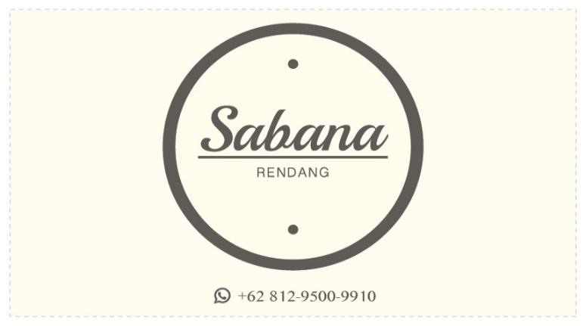
Revisi Percobaan 1 |  | Update 1

1 | Saring Minyak Sebelum Dibungkus | 1 | Logo tambahkan Nama dan email
2 | Lahban Pingiran dengan yang lebih kecil | 2 | Beli bungkusan kertas untuk tentengan
3 | Tambahkan Plastik Tipis sebelum tutup toples
4 | Pake Daging Kerbau
5 | Cukup 6 Kelapa santan untuk 2kg daging

